Planilha1
SIGLA | CODIGO SITEF | CNPJ | DTEF | SENHA SITEF | Senha inicial | OBS
F02-DV FRQ F02 | 00039173 | 28962896000109 | franqueado2@intra.katuxa.com.br | f02@123C | ?OZsrTZ4 |  | https://sitefexpress1.softwareexpress.com.br/sitefweb/pages/inicial.zeus
F04-DV FRQ F04 | 00039254 | 28963028000143 | franqueado04@intra.katuxa.com.br | f04@123c | LQ2BQ*jl
F06-DV FRQ F06 | 00039260 | 28757024000109 | franqueado06@intra.katuxa.com.br | f06@123C | MH%0k#Bf
F10-DV FRQ F10 | 00039265 | 29425880000120 | franqueado10@intra.katuxa.com.br | F10KTX@123c | E@3VShe0
F13-VA FRQ F13 | 00039302 | 27999288000106 | franqueado13@intra.katuxa.com.br | ktx@123C | Dc#5g&$2
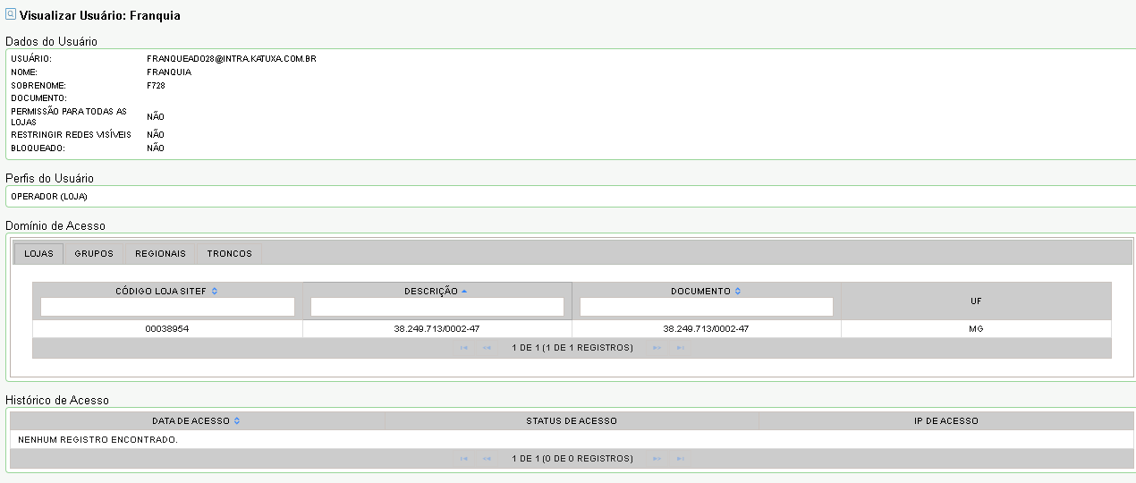
F14-IT FRQ F14 | 00039303 | 28100769000109 | franqueado14@intra.katuxa.com.br | ktx@123C | *-cJ$3?R- | tirar o *
F15-GV FRQ F15 | 00039305 | 28523486000161 | franqueado15@intra.katuxa.com.br | ktx@123C | ZC9l29%i
F20-LA FRQ F20 | 00039309 | 28911031000113 | franqueado20@intra.katuxa.com.br | ktx@123C | srI&JF0g
F21-IJ FRQ F21 | 00039313 | 28025763000106 | franqueado21@intra.katuxa.com.br | ktx@123C | $39E6%b*
F26-PA FRQ F26 | 00039321 | 27932464000192 | franqueado26@intra.katuxa.com.br | ktx@123C | GhL?&8m6
F31-TO FRQ F31 | 00039325 | 28087965000182 | franqueado31@intra.katuxa.com.br | ktx@123C | NL*uY8xM
F34-JM FRQ F34 | 00039491 | 13444697000212 | franqueado34@intra.katuxa.com.br | ktx@123C | *@GAj4@pX | tirar o *
35-PM FRQ 35 | 00039332 | 06339264000150 | franqueado35@intra.katuxa.com.br | ktx@123C | 9vt7&hBL
38-TC FRQ 38 | 00039334 | 07291173000155 | franqueado38@intra.katuxa.com.br | ktx@123C | p2w+spGC
F39-OL FRQ F39 | 00039335 | 28139556000182 | franqueado39@intra.katuxa.com.br | ktx@123C | gTOF%w1j
F42-CF FRQ F42 | 00039337 | 09165949000205 | franqueado42@intra.katuxa.com.br | ktx@123C | zGu3Bl+@
46-TP FRQ 46 | 00039341 | 13229221000188 | franqueado46@intra.katuxa.com.br | ktx@123C | *@fr-x1Ai | tirar o *
F51-GH FRQ F51 | 00039342 | 36646052000187 | franqueado51@intra.katuxa.com.br | ktx@123C | *+H2t9YRS | tirar o *
F54-TC FRQ F54 | 00039343 | 18127832000139 | franqueado54@intra.katuxa.com.br | ktx@123C | Y**Tt8QE
102-PA FRQ 102 | 00039269 | 07595521000188 | franqueado102@intra.katuxa.com.br | ktx@123C | *@6nhH4Ae | tirar o *
111-AL FRQ 111 | 00039274 | 09165949000116 | franqueado111@intra.katuxa.com.br | ktx@123C | 32Lp%SYx
113-CB FRQ 113 | 00039294 | 09173662000138 | franqueado113@intra.katuxa.com.br | ktx@123C | *@LP1CqLF | tirar o *
118-PM FRQ 118 | 00039297 | 06339264000312 | franqueado118@intra.katuxa.com.br | ktx@123C | !ay%5Qy4
119-PA FRQ 119 | 00039299 | 09644100000125 | franqueado119@intra.katuxa.com.br | ktx@123C | Eq!2ZxBB

KTX
F05-PA FRQ F05 | 00039257 | 27932455000100 | franqueado05@lojasktx.com.br | ktx@123C |  | VERIFICAR O EMAIL e CNPJ
F07-DV FRQ F07 | 00040222 | 29109319000131 | franqueado07@lojasktx.com.br | ktx@123C | ok | OK
17-BH FRQ 17 | 00039308 | 01436197000179 | franqueado17@intra.katuxa.com.br | ktx@123C |  | Loja Antiga
F23-IT FRQ F23 | 00039316 | 28427560000146 | franqueado23@lojasktx.com.br | ktx@123CC | ok | OK
F62 | 00039345 | 28898638000372 | franqueado62@lojasktx.com.br | ktx@123C |  | Loja Antiga

ALIANÇA
708-GV OPP 708 | 00038855 | 38249713000166 | gerente608@intra.katuxa.com.br | ktx@123C |  | VERIFICAR O EMAIL
728 | 00038954 | 38249713000247 | franqueado28@intra.katuxa.com.br | ktx@123C |  | VERIFICAR O EMAIL
756 | 00038948 | 38249713000328 | franqueado56@intra.katuxa.com.br | ktx@123C |  | VERIFICAR O EMAIL
727 | 00038955 | 38249713000409 | franqueado27@intra.katuxa.com.br | ktx@123C |  | VERIFICAR O EMAIL
732 | 00038864 | 38249713000590 | franqueado732@lojasktx.com.br; | ktx@123C |  | VERIFICAR O EMAIL
716 | 00038953 | 38249713000670 | franqueado16@intra.katuxa.com.br | ktx@123C |  | VERIFICAR O EMAIL
729 | 00038952 | 38249713000751 | franqueado29@intra.katuxa.com.br | ktx@123C |  | VERIFICAR O EMAIL

717 | 00042046 | 38249713001057 | franqueado717@lojasktx.com.br | ktx@123C | ok | ok
762 | 00042053 | 38249713001138 | franqueado762@lojasktx.com.br | ktx@123C | ok | ok

 |  |  | crediario1@katuxa.com.br | ktx@123C | katuxa
 |  |  | crediario2@katuxa.com.br | ktx@123C | alianca

